ENE
RECOTIZACIÓN PROPUESTA_SAAB-AZERTA PERU_BACKING DISPLAY_09.01.26 |  |  |  |  |  |  |  |  | 50-50 Lima
Nº | Cód. Artíc. | Art. | Foto | Cant. | Costo Uni. NO. IGV(S/.) | Tiempo Entrega | Detalle | Costo TOTAL NO. IGV (S/.) | APROBADO | proveedor | Cod. Prod. Prov. | Obseraciones | costo $ | COSTO S/. | % | Resultado | Margen | Total | Cantidad | Costo MUESTRA Unidad | Movilidad | Total Producto | Tipo de Impresión | Costo impresión | Cant Color | Cant Lados | Cantidad por Millar | Costo Impresión | Empaq | Seguro CRT | Total | Costo S/. Sin IGV | I.G.V | TOTAL | Total Factura | impuesto 18% | impuesto 2% | Gastos Administracion 5% | Utilidad bruta | Utilidad | % Bruto | % utilidad
1 | BACKING TRANSPORTABLE- DISPLAY WALL |  | Imagen Referencial | 1 | S/. 1,539.00 | Lunes 12 Ene 26 12 a 2pm (*) | BACKING TRANSPORTABLE- DISPLAY WALL Viene en un práctico maletín para su fácil traslado. Modelo: Backing plano con velcro Medida: 3.76 mt x 2.27 mt aprox equipo tipo araña con 2 reflectores y estuche incluido para facilitar el transporte y proteger la estructura. Entrega en estcuhe *Incluye impresión a full color en alta resolución (1440 dpi). *Arte y diseño debe ser facilitado por el cliente +S/.200 por servicio armado completo en lugar evento con un personal especializado. | S/. 1,539.00 |  | Kl Graphic | 3.44x2.30 curvo con vinil laminado 5 planchas imantadas y reflectores=======1650.00incl igv 1 velcron de 3.76 x 2.27 con imprsion en banner delgado calidad 1440 dpi =====s/1050.00 incl igv perosnal para instalacion S/200 |  |  | S/. 889.83 | 50 | S/. 444.92 | S/. 444.92 | S/. 1,334.75 | 1 | S/. 0.00 | S/. 90.00 | S/. 1,424.75 | INCLUIDO | S/. 50.00 | 1 | 1 | 1 | S/. 50.00 | S/. 5.00 | S/. 59.19 | S/. 1,538.94 | S/. 1,538.94 | S/. 277.01 | S/. 1,815.94 | S/. 1,815.94 | S/. 277.01 | S/. 35.61 | S/. 86.47 | S/. 444.92 | S/. 322.83 | 40.67 | 33.22
2 | Servicio armado |  | Imagen Referencial | 1 | S/. 200.00 | Lunes 12 Ene 26 12 a 2pm (*) | Servicio armado completo en lugar evento con un personal especializado. | S/. 200.00 |  | Kl Graphic | 3.44x2.30 curvo con vinil laminado 5 planchas imantadas y reflectores=======1650.00incl igv 1 velcron de 3.76 x 2.27 con imprsion en banner delgado calidad 1440 dpi =====s/1050.00 incl igv perosnal para instalacion S/200 |  |  | S/. 889.83 | 44 | S/. 391.53 | S/. 391.53 | S/. 1,281.36 | 1 | S/. 0.00 | S/. 90.00 | S/. 1,371.36 | INCLUIDO | S/. 50.00 | 1 | 1 | 1 | S/. 50.00 | S/. 5.00 | S/. 57.05 | S/. 1,483.41 | S/. 1,483.41 | S/. 267.01 | S/. 1,750.42 | S/. 1,750.42 | S/. 267.01 | S/. 34.32 | S/. 83.35 | S/. 391.53 | S/. 273.85 | 35.86 | 28.11
(*) Entrega supeditado a aprobarse con adelanto, arte y orden Vie 09 Ene max 3 a 4pm. |  |  |  |  |  |  | SUBTOTAL | S/. 1,739.00 |  |  |  |  |  |  |  |  | S/. 391.53 |  |  |  | S/. 0.00 |  |  |  |  |  |  |  | S/. 0.00 | S/. 0.00
 |  |  |  |  |  |  | IGV | S/. 313.02
 |  |  |  |  |  |  | TOTAL | S/. 2,052.02

RECOTIZACIÓN PROPUESTA_SAAB_BACKING DISPLAY_09.01.26 |  |  |  |  |  |  |  |  | 50-50 Lima
Nº | Cód. Artíc. | Art. | Foto | Cant. | Costo Uni. NO. IGV(S/.) | Tiempo Entrega | Detalle | Costo TOTAL NO. IGV (S/.) |  | proveedor | Cod. Prod. Prov. | Obseraciones | costo $ | COSTO S/. | % | Resultado | Margen | Total | Cantidad | Costo MUESTRA Unidad | Movilidad | Total Producto | Tipo de Impresión | Costo impresión | Cant Color | Cant Lados | Cantidad por Millar | Costo Impresión | Empaq | Seguro CRT | Total | Costo S/. Sin IGV | I.G.V | TOTAL | Total Factura | impuesto 18% | impuesto 2% | Gastos Administracion 5% | Utilidad bruta | Utilidad | % Bruto | % utilidad
1 | BACKING TRANSPORTABLE- DISPLAY WALL |  | Imagen Referencial | 1 | S/. 1,539.00 | Lunes 12 Ene 26 12 a 2pm (*) | BACKING TRANSPORTABLE- DISPLAY WALL Viene en un práctico maletín para su fácil traslado. Modelo: Backing plano con velcro Medida: 3.76 mt x 2.27 mt aprox equipo tipo araña con 2 reflectores y estuche incluido para facilitar el transporte y proteger la estructura. Entrega en estcuhe *Incluye impresión a full color en alta resolución (1440 dpi). *Arte y diseño debe ser facilitado por el cliente +S/.200 por servicio armado completo en lugar evento con un personal especializado. | S/. 1,539.00 | SE APROBO + SERV INSTALACION | Kl Graphic | 3.44x2.30 curvo con vinil laminado 5 planchas imantadas y reflectores=======1650.00incl igv 1 velcron de 3.76 x 2.27 con imprsion en banner delgado calidad 1440 dpi =====s/1050.00 incl igv perosnal para instalacion S/200 |  |  | S/. 889.83 | 44 | S/. 391.53 | S/. 391.53 | S/. 1,281.36 | 1 | S/. 0.00 | S/. 90.00 | S/. 1,371.36 | INCLUIDO | S/. 50.00 | 1 | 1 | 1 | S/. 50.00 | S/. 5.00 | S/. 57.05 | S/. 1,483.41 | S/. 1,483.41 | S/. 267.01 | S/. 1,750.42 | S/. 1,750.42 | S/. 267.01 | S/. 34.32 | S/. 83.35 | S/. 391.53 | S/. 273.85 | 35.86 | 28.11
(*) Entrega supeditado a aprobarse con adelanto, arte y orden Vie 09 Ene max 3 a 4pm. |  |  |  |  |  |  | SUBTOTAL | S/. 1,539.00 |  |  |  |  |  |  |  |  | S/. 0.00 |  |  |  | S/. 0.00 |  |  |  |  |  |  |  | S/. 0.00 | S/. 0.00
 |  |  |  |  |  |  | IGV | S/. 277.02
 |  |  |  |  |  |  | TOTAL | S/. 1,816.02

COTIZACIÓN PROPUESTA_SAAB_BACKING DISPLAY_09.01.26 |  |  |  |  |  |  |  |  | 50-50 Lima
Nº | Cód. Artíc. | Art. | Foto | Cant. | Costo Uni. NO. IGV(S/.) | Tiempo Entrega | Detalle | Costo TOTAL NO. IGV (S/.) |  | proveedor | Cod. Prod. Prov. | Obseraciones | costo $ | COSTO S/. | % | Resultado | Margen | Total | Cantidad | Costo MUESTRA Unidad | Movilidad | Total Producto | Tipo de Impresión | Costo impresión | Cant Color | Cant Lados | Cantidad por Millar | Costo Impresión | Empaq | Seguro CRT | Total | Costo S/. Sin IGV | I.G.V | TOTAL | Total Factura | impuesto 18% | impuesto 2% | Gastos Administracion 5% | Utilidad bruta | Utilidad | % Bruto | % utilidad
1 | BACKING TRANSPORTABLE- DISPLAY WALL |  | 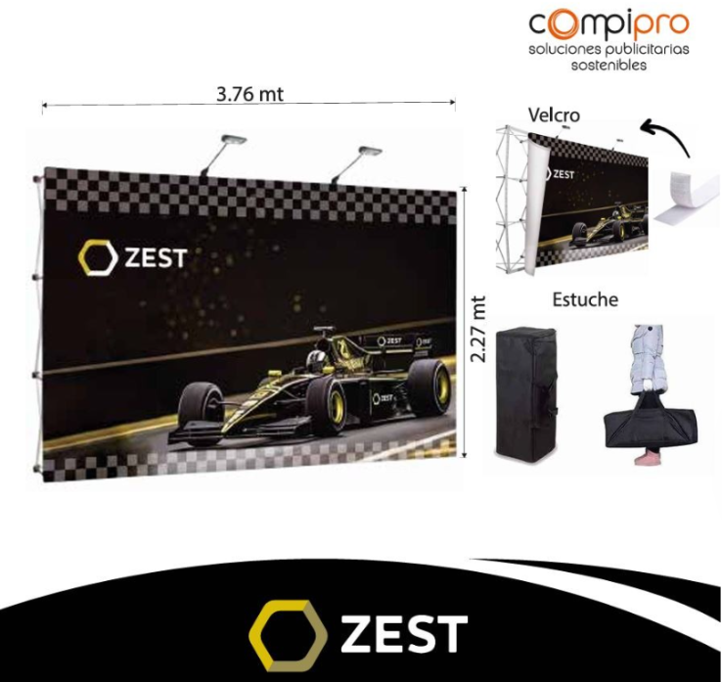 Imagen Referencial | 1 | S/. 1,499.00 | Lunes 12 Ene 26 12 a 2pm (*) | BACKING TRANSPORTABLE- DISPLAY WALL Viene en un práctico maletín con ruedas para su fácil traslado. Modelo: Backing plano con velcro Medida: 3.76 mt x 2.27 mt aprox equipo tipo araña con 2 reflectores y estuche incluido para facilitar el transporte y proteger la estructura. Entrega en estcuhe *Incluye impresión a full color en alta resolución (1440 dpi). *Arte y diseño debe ser facilitado por el cliente +S/.200 por servicio armado completo en lugar evento con un personal especializado. | S/. 1,499.00 |  | Kl Graphic | 3.44x2.30 curvo con vinil laminado 5 planchas imantadas y reflectores=======1650.00incl igv 1 velcron de 3.76 x 2.27 con imprsion en banner delgado calidad 1440 dpi =====s/1050.00 incl igv |  |  | S/. 889.83 | 44 | S/. 391.53 | S/. 391.53 | S/. 1,281.36 | 1 | S/. 0.00 | S/. 90.00 | S/. 1,371.36 | INCLUIDO | S/. 50.00 | 1 | 1 | 1 | S/. 50.00 | S/. 5.00 | S/. 28.53 | S/. 1,454.88 | S/. 1,454.88 | S/. 261.88 | S/. 1,716.76 | S/. 1,716.76 | S/. 261.88 | S/. 33.66 | S/. 81.75 | S/. 391.53 | S/. 276.11 | 36.82 | 29.13
(*) Entrega supeditado a aprobarse con adelanto, arte y orden Vie 09 ene max 3 a 4pm

 |  |  |  |  |  |  |  |  |  | REAJUSATDO CON GASTOS REALES
 |  |  |  |  |  |  |  |  |  | proveedor | Cod. Prod. Prov. | Obseraciones | costo $ | COSTO S/. | % | Resultado | Margen | Total | Cantidad | Costo MUESTRA Unidad | Movilidad | Total Producto | Tipo de Impresión | Costo impresión | Cant Color | Cant Lados | Cantidad por Millar | Costo Impresión | Empaq | Seguro CRT | Total | Costo S/. Sin IGV | I.G.V | TOTAL

MAY
COTIZACIÓN PROPUEST_AZERTA _PAD MOUSE SILICONA-ERGONOMICO_11.05.26 |  |  |  |  |  |  |  |  | Callao 50/50 | MARGEN GANANCIA, MINIMA - S/.150 - PARA PEDIDOS POCOS COMO 30 -50-100 UNID. DE PRODUCTOS ECONOMICOS (EJM. LAPICEROS, LLAVEROS PLASTICOS) PROMEDIA - S/.400 A 500 - PARA PEDIDOS MAS DE 150 UNID DE PRODCUCTOS COSTO MEDIO-ALTO (EJM. LAPICEROS METALICOS)
N° | Cód. Artíc. | Artículo | Foto | Cant. | Costo uni. NO IGV (S/.) | Tiempo Entrega | Detalles | Costo TOTAL NO IGV (S/.) | miraflroes | proveedor | Cod. Prod. Prov. | Obseraciones | costo $ | COSTO S/. | % | Resultado | Margen | Total | Cantidad | Costo MUESTRA Unidad | Movilidad | Total Producto | Tipo de Impresión | Costo impresión | Cant Color | Cant Lados | Cantidad por Millar | Costo Impresión | Empaq | Seguro CRT | Total | Costo S/. Sin IGV | I.G.V | TOTAL
1 | PAD MOUSE SILICONA-ERGONOMICO 1 |  | 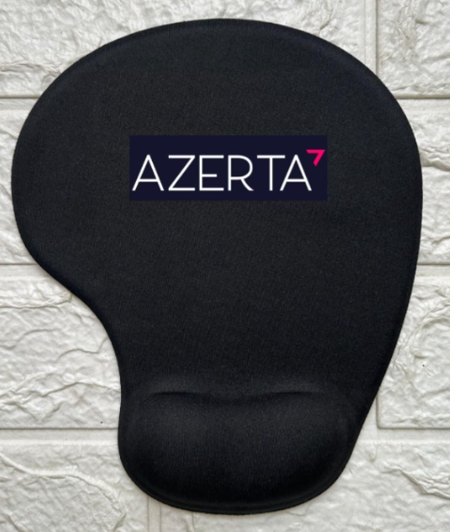 Imagen referencial | 60 | S/. 16.90 | Jueves 14 Mayo, 3 a 5pm * | PAD MOUSE SILICONA-ERGONOMICO 1 Medidas: 22 x19 cm. aprox Descripción: Pad mouse, interior de silicona, base antideslizante de silicona negra Superficie cubierta de nylon. Colores: Azul, rojo y negro. Presentacion: Caja grupal, no bolsa individual *Incluye 1 logo a 2 colores a un lado *Arte y diseño facilitado por el cliente. | S/. 1,014.00 |  | H&PM - Patricia | MOUSE PAD DE SILICONA CON BASE ANTIDESLIZANTE Entrega para miercoles 13/05 | 10+IGV |  | S/. 10.50 | 39 | S/. 4.10 | S/. 245.70 | S/. 14.59 | 60 | S/. 10.50 | S/. 100.00 | S/. 986.20 | YA INCLUYE |  | 1 | 1 | 1 | S/. 0.00 | S/. 8.00 | S/. 14.91 | S/. 1,009.11 | S/. 16.82 | S/. 3.03 | S/. 19.85
2 | PAD MOUSE SILICONA-ERGONOMICO 2 |  | Imagen referencial | 60 | S/. 25.90 | Jueves 14 Mayo, 3 a 5pm * | PAD MOUSE SILICONA-ERGONOMICO 2 Medidas: 21 x 25 cm. aprox Descripción: Pad mouse, interior de silicona, base antideslizante de silicona negra Superficie cubierta de nylon. Colores: Azul, rojo y negro. Presentacion: Caja grupal, no bolsa individual *Incluye 1 logo a 2 colores a un lado *Arte y diseño facilitado por el cliente. | S/. 1,554.00 |  | H&PM - Patricia | MOUSE PAD DE SILICONA CON BASE ANTIDESLIZANTE | 15+IGV |  | S/. 15.50 | 37.5 | S/. 5.81 | S/. 348.75 | S/. 21.31 | 60 | S/. 15.50 | S/. 100.00 | S/. 1,394.25 | YA INCLUYE | S/. 96.00 | 1 | 1 | 1 | S/. 96.00 | S/. 8.00 | S/. 22.47 | S/. 1,520.72 | S/. 25.35 | S/. 4.56 | S/. 29.91
(*) Fecha entrega de aprobarse Lunes 11 mayo, maximo fin del dia. |  |  |  |  |  |  |  |  |  |  |  |  |  |  | 38.25 |  | S/. 594.45 |  |  |  | S/. 200.00 |  |  |  |  |  |  |  | S/. 16.00 | S/. 37.39

 |  |  |  |  |  |  |  |  |  | REAJUSATDO CON GASTOS REALES
 |  |  |  |  |  |  |  |  |  | proveedor | Cod. Prod. Prov. | Observaciones | costo $ | COSTO S/. | % | Resultado | Margen | Total | Cantidad | Costo MUESTRA Unidad | Movilidad | Total Producto | Tipo de Impresión | Costo impresión | Cant Color | Cant Lados | Cantidad por Millar | Costo Impresión | Empaq | Seguro CRT | Total | Costo S/. Sin IGV | I.G.V | TOTAL

